상품제안서
헬프맨 멀티 홀더 버클 메모노트(A5) | 상품코드: F32827

 |  |  |  |  |  |  | 02-412-0044 | www.easy1.co.kr
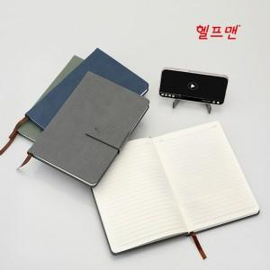

【상세/제작정보】 | ※ 수량 관계 없이, 불박인쇄 동판비는 70,000원 별도 청구!

【인쇄/포장옵션】 | 불박 / OPP(비닐)

【공급단가】 | 수량 | 100~ | 300~ | 500~ | 1,000~ | 3,000~
*VAT별도 | 단가 | 5,370원 | 5,280원 | 5,160원 | 5,030원 | 4,940원
 | 동판비

【상품 URL】 | https://easy1.co.kr:443/src/goods_detail.php?gdno=32827

